纹理对象
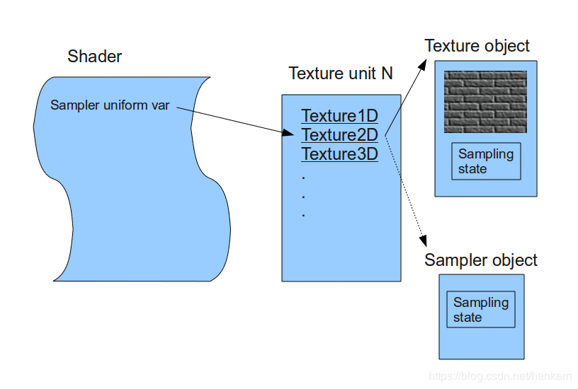 纹理单元、纹理对象、纹理类型、取样器对象

纹理对象2
GL_TEXTURE_1D
GL_TEXTURE_2D
GL_TEXTURE_3D

参考博文：纹理单元、纹理对象、纹理类型、取样器对象

glGenTextures(1, &m_textureObj);
glBindTexture(GL_TEXTURE_2D, m_textureObj);
glActiveTexture(GL_TEXTURE0);
glBindTexture(GL_TEXTURE_2D, texture1);
glActiveTexture(GL_TEXTURE1);
glBindTexture(GL_TEXTURE_2D, texture2);

纹理对象 0
纹理对象 1
纹理对象2

纹理单元的个数取决于显卡
纹理单元 0
GL_TEXTURE0
Texture1D
Texture2D
Texture3D
纹理单元 1
GL_TEXTURE1
Texture1D
Texture2D
Texture3D
纹理单元 n
GL_TEXTUREn
Texture1D
Texture2D
Texture3D
。。。。。。
纹理单元 0
Texture1D
Texture2D
Texture3D

// fragment shader
#version 330 core
out vec4 FragColor;
in vec3 ourColor;
in vec2 TexCoord;
// texture sampler
uniform sampler2D texture1;
uniform sampler2D texture2;
void main() {
FragColor = texture(texture1, TexCoord);
}

纹理单元 1
Texture1D
Texture2D
Texture3D

。。。。。。

ourShader.use();
glUniform1i(glGenUniformLocation(ourShader.ID, "texture1"), 0); // texture1 使用 0号纹理单元
ourShader.setInt("texture2", 1); // texture2 使用 2 号纹理单元

纹理单元 n
Texture1D
Texture2D
Texture3D

